Hoja1
MARZO |  | ABRIL |  | MAYO

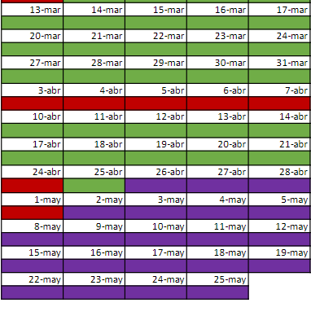
2023-03-13 | Explicar principios SOLID y Enums | 2023-04-10 | Ejercicios BBDD
2023-03-14 | Explicar Datetime y ejercicios enum | 2023-04-11 | Ejercicios BBDD, herencia, polimorfismo y Linq | 2023-05-02
2023-03-15 | Ejercicios Enum y DateTime | 2023-04-12 | Ejercicios BBDD, herencia, polimorfismo y Linq | 2023-05-03
2023-03-16 | Dejar tiempo para los ejercicios, corregir y empezar con el juego de la ruleta de la suerte | 2023-04-13 | Ejercicios BBDD, herencia, polimorfismo y Linq | 2023-05-04
2023-03-17 | Ejercicios de Hilos y Ruleta de la suerte | 2023-04-14 | Teoria de MVC y WPF | 2023-05-05

2023-03-20 | Explicar Excepciones, Expresiones Lambda, LINQ y REGEX | 2023-04-17 | Teoria de MVC y WPF y ejercicios | 2023-05-08
2023-03-21 | Explicar ficheros y Convencion de nombres | 2023-04-18 | Teoria de MVC y WPF y ejercicios | 2023-05-09
2023-03-22 | Ejercicios ficheros.txt | 2023-04-19 | Ejercicios MVC y WPF | 2023-05-10
2023-03-23 | Explicar Ficheros de Texto con CLOSEXML y Linq | 2023-04-20 | Ejercicios MVC y WPF | 2023-05-11
2023-03-24 | Hacer Ejercicios de Ficheros y Linq | 2023-04-21 | Ejercicios MVC y WPF | 2023-05-12

2023-03-27 | Hacer Ejercicios de Ficheros y Linq |  |  | 2023-05-15
2023-03-28 | Hacer Ejercicios de Ficheros y Linq | 2023-04-25 | Ejercicios MVC y WPF | 2023-05-16
2023-03-29 | Hacer Ejercicios de Ficheros y Linq | 2023-04-26 |  | 2023-05-17
2023-03-30 | Temario BBDD y ejercicios | 2023-04-27 |  | 2023-05-18
2023-03-31 | Temario BBDD y ejercicios | 2023-04-28 |  | 2023-05-19

 |  |  |  | 2023-05-22
 |  |  |  | 2023-05-23
 |  |  |  | 2023-05-24
 |  |  |  | 2023-05-25

